Задание
В файле приведён фрагмент базы данных «Рейсы автотранспорта» о выполняемых рейсах автотранспортного предприятия в нескольких городах. База данных состоит из трёх таблиц.

Таблица «Автомобили» содержит записи об используемых в автопарке автомобилях. В поле «Средний расход» указан средний расход бензина в литрах на 100 км пути. Заголовок таблицы имеет следующий вид:

Таблица «Водители» содержит информацию о водителях: фамилия, имя, дата рождения, город и т. п. Заголовок таблицы имеет следующий вид:

Таблица «Поездки» содержит информацию о выполненных поездках: информацию о водителе, автомобиле, дате и времени начала поездки и длине поездки в километрах. Заголовок таблицы имеет следующий вид:

На рисунке приведена схема указанной базы данных:

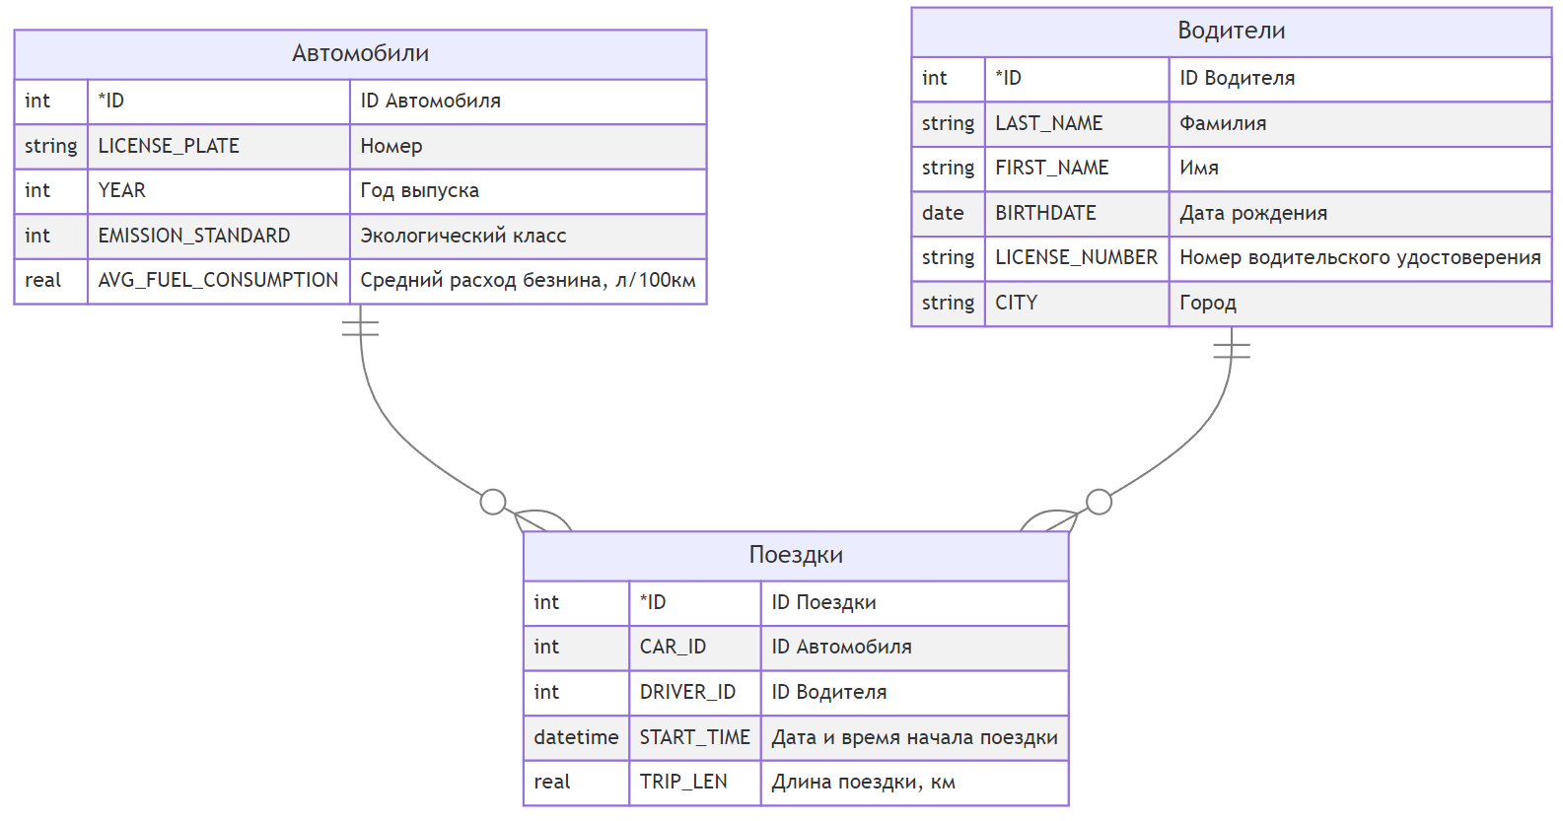

Для оценки экологического ущерба от использования старых автомобилей, используя информацию из приведённой базы данных, определите суммарный объём потраченного бензина на рейсах в Ульяновске автомобилей экологического класса 2 и 3 за декабрь 2023 года.

В ответе запишите только целое число, объём бензина округлите до ближайшего целого.
177

